Суми пл. Незалежності, 3
Найменування будови та її адреса: Підключення гібридного інвертора м.Суми пл.Незалежності 3
Дефектний акт

№ з/п | Найменування робіт | Од. вим. | Обєм на одиницю виміру | Ціна за одиницю виміру (без ПДВ), грн. | Вартість всього (без ПДВ), грн. | Найменування матеріалів | Один. вим. | Кількість матеріалів на Об'єм робіт | Ціна за одиницю виміру (без ПДВ), грн. | Вартість всього (без ПДВ), грн.
 | Демонтажні роботи
1 |  |  |  |  | 0.00 |  |  |  |  | 0.00
2 | ВСЬОГО ВАРТІСТЬ Демонтажні роботи, грн.( без ПДВ): |  |  |  | 0.00 | ВСЬОГО ВАРТІСТЬ МАТЕРІАЛІВ ПО Демонтажним роботам, грн.( без ПДВ): |  |  |  | 0.00
3 | Загальнобудівельні роботи
4 |  |  |  |  | 0.00 |  |  |  |  | 0.00
5 | ВСЬОГО ВАРТІСТЬ ЗАГАЛЬНОБУДІВЕЛЬНИХ РОБІТ, грн.( без ПДВ): |  |  |  | 0.00 | ВСЬОГО ВАРТІСТЬ МАТЕРІАЛІВ ПО ЗАГАЛЬНОБУДІВЕЛЬНИМ РОБОТАМ, грн.( без ПДВ): |  |  |  | 0.00
6 | Електромонтажні роботи
7 | Прокладання кабелю до 4кв.мм включно | м.п. | 137.75 | 31.00 | 4,270.25 | Кабель силовий ЗЗКМ ВВГп нгд 2x1,5 мідь | м | 85.00 | 24.00 | 2,040.00
8 |  |  |  |  |  | Кабель силовий моноліт ЗЗЦМ ВВГнгП 3х2,5 мідь | м | 25.00 | 55.00 | 1,375.00
9 |  |  |  |  |  | Кабель ВВГ-Пнг ЗЗКМ 0,66 3х4,0 мм2 | м | 35.00 | 78.40 | 2,744.00
10 |  |  |  |  |  | Стяжка для кабелю нейлоновий 3.6x250 (100 шт./уп.) | паков. | 1.00 | 92.50 | 92.50
11 | Прокладання гофротруби з протяжкою кабеля | м.п. | 145.00 | 25.00 | 3,625.00 | Труба гофрована Expert 750H 16 мм 50 м | шт | 2.90 | 364.80 | 1,057.92
12 |  |  |  |  |  | Стяжка для кабелю нейлоновий 3.6x250 (100 шт./уп.) чорна | паков. | 1.00 | 92.50 | 92.50
13 | Встановлення, підключення та налаштування гібридного інвертора | посл | 1.00 | 2,500.00 | 2,500.00 | Автоматичний вимикач Eaton 2 полюси PL6-C32/2 | шт | 2.00 | 512.00 | 1,024.00
14 |  |  |  |  |  | Гібридний інвертор 5кВт | шт | 1.00 | поставка Замовника | 0.00
15 | Встановлення та підключення акумуляторної батареї | посл | 1.00 | 500.00 | 500.00 | Кабель гібридного інвертора 25 кв. 4 AWG 100 см з клемами (2 шт) | компл | 1.00 | 835.00 | 835.00
16 |  |  |  |  |  | Акумуляторна батарея ZTE ZXESM R351 48В, 100А, 483*400*135мм | шт | 1.00 | поставка Замовника | 0.00
17 | Перекомутація у щитовій | посл | 1.00 | 1,500.00 | 1,500.00 | Автоматичний вимикач Eaton PL6-C10/1 1Р 10А тип С 6 кА | шт | 1.00 | 240.00 | 240.00
18 |  |  |  |  |  | Щиток пластиковий Luxray ЩРН-П-12 на 12 модулів зовнішній | шт | 1.00 | 238.40 | 238.40
19 |  |  |  |  |  | Диференційний автомат Eaton 2п 16A HNB-C16/1N/003 30mA | шт | 1.00 | 1,422.40 | 1,422.40
20 | Монтаж світильників лінійних | шт | 11.00 | 189.00 | 2,079.00 | Світлодіодний світильник лінійний магістральний Videx VL-BNWL-36125 IP65 36W 1,2 м 5000K 220V | шт | 11.00 | 612.00 | 6,732.00
21 |  |  |  |  |  | Коробка розподільча Schneider Electric Mureva BOX 80х80х45 ABS-пластик ENN05124 | шт | 12.00 | 85.90 | 1,030.80
22 |  |  |  |  |  | Клема 3-х провідна х 4мм² з натискним важелем "WAGO" | шт | 33.00 | 25.00 | 825.00
23 |  |  |  |  |  | Підвіс П-подібний INDUSTRY універсальний 60х250 мм | шт | 22.00 | 14.40 | 316.80
24 | Монтаж вимикачів з підрозетником | шт | 1.00 | 138.00 | 138.00 | Вимикач двоклавішний Schneider Electric Asfora самозажиммаючий 10 А 220В IP20 білий EPH0300121 | шт | 1.00 | 128.34 | 128.34
25 |  |  |  |  |  | Коробка для зовнішнього монтажу Schneider Electric ASFORA білий EPH6100121 | шт | 1.00 | 154.00 | 154.00
26 | Монтаж кабель каналу | м.п. | 6.00 | 25.00 | 150.00 | Канал кабельний Аско-Укрем 15х10 2000мм | шт | 3.00 | 30.83 | 92.49
27 | Монтаж розеток з підрозетником | шт | 1.00 | 138.00 | 138.00 | Розетка Schneider Electric Asfora біла пластик/з заземленням 220 В | шт | 1.00 | 131.05 | 131.05
28 |  |  |  |  |  | Коробка для зовнішнього монтажу Schneider Electric ASFORA білий EPH6100121 | шт | 1.00 | 154.00 | 154.00
29 | ВСЬОГО ВАРТІСТЬ ЕЛЕКТРОМОНТАЖНИХ РОБІТ , грн.( без ПДВ): |  |  |  | 14,900.25 | ВСЬОГО ВАРТІСТЬ МАТЕРІАЛІВ ПО ЕЛЕКТРОМОНТАЖУ , грн. ( без ПДВ): |  |  |  | 20,726.20
30 | Інші роботи
31 |  |  |  |  | 0.00 |  |  |  |  | 0.00
32 | ВСЬОГО ВАРТІСТЬ ІНШИХ РОБІТ грн.( без ПДВ): |  |  |  | 0.00 | ВСЬОГО ВАРТІСТЬ МАТЕРІАЛІВ Інших РОБІТ, грн. (без ПДВ): |  |  |  | 0.00
33 |  |  |  |  |  | ВСЬОГО ВАРТІСТЬ МАТЕРІАЛІВ, грн. (без ПДВ): |  |  |  | 20,726.20
34 | ВСЬОГО ВАРТІСТЬ РОБІТ, грн.( без ПДВ): |  |  |  | 14,900.25 | Вартість доставлення матеріалів | 3.00% |  |  | 621.79
35 |  |  |  |  |  | ВСЬОГО вартість матеріалів, грн. (без ПДВ) |  |  |  | 21,347.99
36 | ВСЬОГО вартість робіт, грн.( без ПДВ) |  |  |  | 14,900.25 | ВСЬОГО ПО Кошторису без ПДВ, ГРН.: |  |  |  | 36,248.24
37 |  |  |  |  |  | ПДВ, ГРН.: |  |  |  | 7,249.65
38 |  |  |  |  |  | ВСЬОГО ПО Кошторису з ПДВ, ГРН.: |  |  |  | 43,497.88

 | План аварійного освітлення

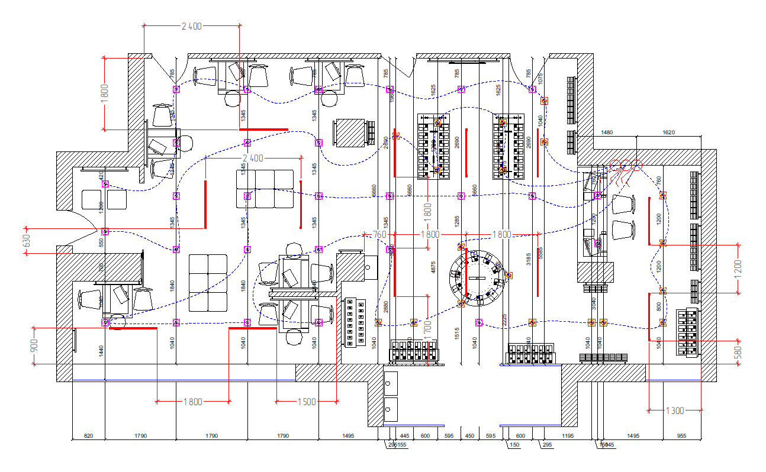

 |  |  |  | 30/70

Харків вул. Григорія Сковороди,
Найменування будови та її адреса: Підключення гібридного інвертора м.Харків Г.Сковороди 67-69
Дефектний акт

№ з/п | Найменування робіт | Од. вим. | Обєм на одиницю виміру | Ціна за одиницю виміру (без ПДВ), грн. | Вартість всього (без ПДВ), грн. | Найменування матеріалів | Один. вим. | Кількість матеріалів на Об'єм робіт | Ціна за одиницю виміру (без ПДВ), грн. | Вартість всього (без ПДВ), грн.
 | Демонтажні роботи
1 |  |  |  |  | 0.00
2 | ВСЬОГО ВАРТІСТЬ Демонтажні роботи, грн.( без ПДВ): |  |  |  | 0.00 | ВСЬОГО ВАРТІСТЬ МАТЕРІАЛІВ ПО Демонтажним роботам, грн.( без ПДВ): |  |  |  | 0.00
3 | Загальнобудівельні роботи
4 |  |  |  |  | 0.00 |  |  |  |  | 0.00
5 | ВСЬОГО ВАРТІСТЬ ЗАГАЛЬНОБУДІВЕЛЬНИХ РОБІТ, грн.( без ПДВ): |  |  |  | 0.00 | ВСЬОГО ВАРТІСТЬ МАТЕРІАЛІВ ПО ЗАГАЛЬНОБУДІВЕЛЬНИМ РОБОТАМ, грн.( без ПДВ): |  |  |  | 0.00
6 | Електромонтажні роботи
7 | Прокладання кабелю до 4кв.мм включно | м.п. | 118.75 | 31.00 | 3,681.25 | Кабель силовий ЗЗКМ ВВГп нгд 2x1,5 мідь | м | 85.00 | 24.00 | 2,040.00
8 |  |  |  |  |  | Кабель силовий моноліт ЗЗЦМ ВВГнгП 3х2,5 мідь | м | 35.00 | 55.00 | 1,925.00
9 |  |  |  |  |  | Кабель ВВГ-Пнг ЗЗКМ 0,66 3х4,0 мм2 | м | 5.00 | 78.40 | 392.00
10 |  |  |  |  |  | Стяжка для кабелю нейлоновий 3.6x250 (100 шт./уп.) | паков. | 1.00 | 92.50 | 92.50
11 | Прокладання гофротруби з протяжкою кабеля | м.п. | 90.00 | 25.00 | 2,250.00 | Труба гофрована Expert 750H 16 мм 50 м | шт | 1.80 | 364.80 | 656.64
12 |  |  |  |  |  | Стяжка для кабелю нейлоновий 3.6x250 (100 шт./уп.) чорна | паков. | 1.00 | 92.50 | 92.50
13 | Встановлення, підключення та налаштування гібридного інвертора | посл | 1.00 | 2,500.00 | 2,500.00 | Автоматичний вимикач Eaton 2 полюси PL6-C32/2 | шт | 2.00 | 512.00 | 1,024.00
14 |  |  |  |  |  | Гібридний інвертор 5кВт | шт | 1.00 | поставка Замовника | 0.00
15 | Встановлення та підключення акумуляторної батареї | посл | 1.00 | 500.00 | 500.00 | Кабель гібридного інвертора 25 кв. 4 AWG 100 см з клемами (2 шт) | компл | 1.00 | 835.00 | 835.00
16 |  |  |  |  |  | Акумуляторна батарея ZTE ZXESM R351 48В, 100А, 483*400*135мм | шт | 1.00 | поставка Замовника | 0.00
...
33 |  |  |  |  |  | ВСЬОГО ВАРТІСТЬ МАТЕРІАЛІВ, грн. (без ПДВ): |  |  |  | 18,755.39
34 | ВСЬОГО ВАРТІСТЬ РОБІТ, грн.( без ПДВ): |  |  |  | 15,025.25 | Вартість доставлення матеріалів | 3.00% |  |  | 562.66
35 |  |  |  |  |  | ВСЬОГО вартість матеріалів, грн. (без ПДВ) |  |  |  | 19,318.05
36 | ВСЬОГО вартість робіт, грн.( без ПДВ) |  |  |  | 15,025.25 | ВСЬОГО ПО Кошторису без ПДВ, ГРН.: |  |  |  | 34,343.30
37 |  |  |  |  |  | ПДВ, ГРН.: |  |  |  | 6,868.66
38 |  |  |  |  |  | ВСЬОГО ПО Кошторису з ПДВ, ГРН.: |  |  |  | 41,211.96

 | План аварійного освітлення

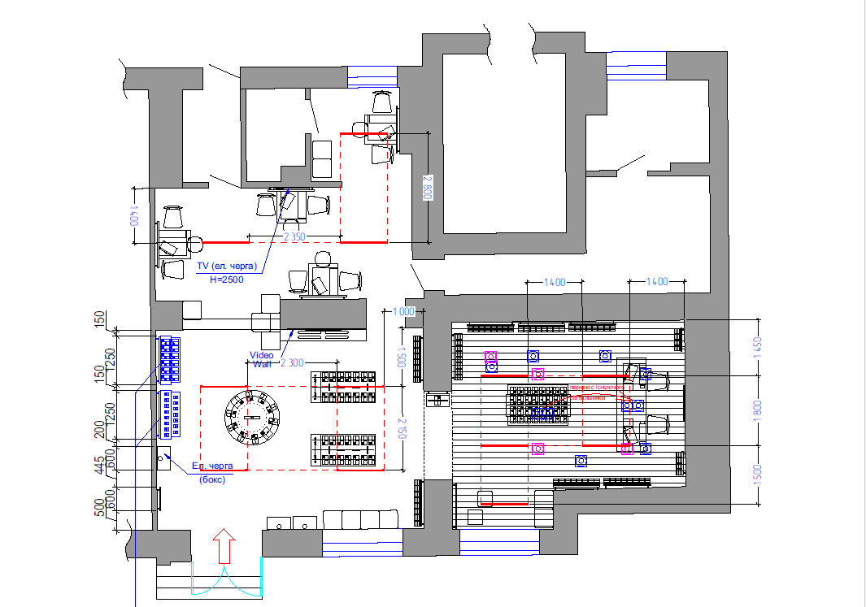

 |  |  |  | 50/50

Харків вул. Полтавський Шлях, 1
...
№ з/п | Найменування робіт | Од. вим. | Обєм на одиницю виміру | Ціна за одиницю виміру (без ПДВ), грн. | Вартість всього (без ПДВ), грн. | Найменування матеріалів | Один. вим. | Кількість матеріалів на Об'єм робіт | Ціна за одиницю виміру (без ПДВ), грн. | Вартість всього (без ПДВ), грн.
35 |  |  |  |  |  | ВСЬОГО ПО Кошторису з ПДВ, ГРН.: |  |  |  | 35,958.14

 | План аварійного освітлення

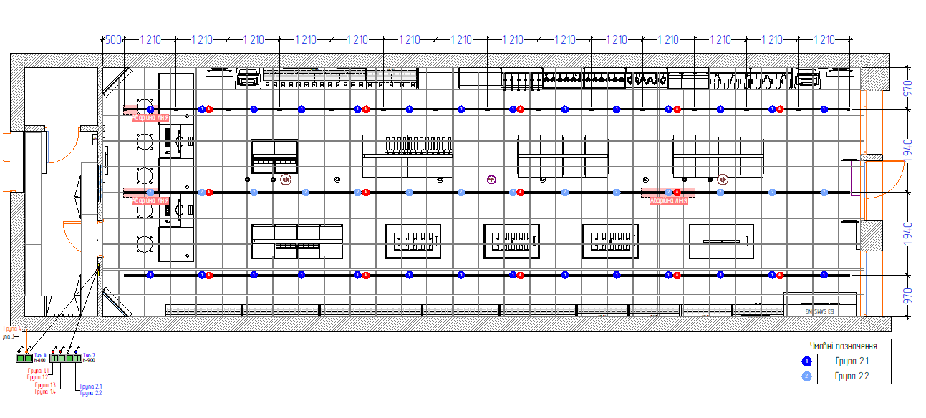

 |  |  |  | 50/50

Балаклія вул. Захисників Украін
...
№ з/п | Найменування робіт | Од. вим. | Обєм на одиницю виміру | Ціна за одиницю виміру (без ПДВ), грн. | Вартість всього (без ПДВ), грн. | Найменування матеріалів | Один. вим. | Кількість матеріалів на Об'єм робіт | Ціна за одиницю виміру (без ПДВ), грн. | Вартість всього (без ПДВ), грн.
31 |  |  |  |  |  | ВСЬОГО вартість матеріалів, грн. (без ПДВ) |  |  |  | 10,705.49
32 | ВСЬОГО вартість робіт, грн.( без ПДВ) |  |  |  | 9,780.40 | ВСЬОГО ПО Кошторису без ПДВ, ГРН.: |  |  |  | 20,485.89
33 |  |  |  |  |  | ПДВ, ГРН.: |  |  |  | 4,097.18
34 |  |  |  |  |  | ВСЬОГО ПО Кошторису з ПДВ, ГРН.: |  |  |  | 24,583.06

 | План аварійного освітлення

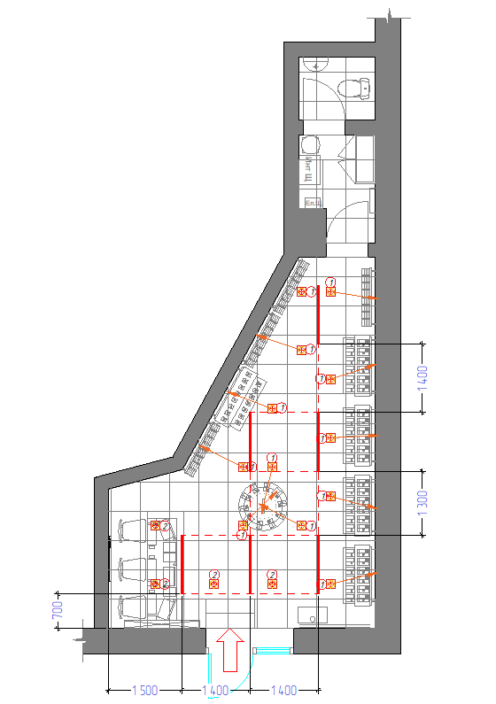

 |  | 50/50

Харків пр-т. Байрона, 134-3
...
№ з/п | Найменування робіт | Од. вим. | Обєм на одиницю виміру | Ціна за одиницю виміру (без ПДВ), грн. | Вартість всього (без ПДВ), грн. | Найменування матеріалів | Один. вим. | Кількість матеріалів на Об'єм робіт | Ціна за одиницю виміру (без ПДВ), грн.
29 | ВСЬОГО ВАРТІСТЬ РОБІТ, грн.( без ПДВ): |  |  |  | 10,301.95 | Вартість доставлення матеріалів | 3.00%
30 |  |  |  |  |  | ВСЬОГО вартість матеріалів, грн. (без ПДВ)
31 | ВСЬОГО вартість робіт, грн.( без ПДВ) |  |  |  | 10,301.95 | ВСЬОГО ПО Кошторису без ПДВ, ГРН.:
32 |  |  |  |  |  | ПДВ, ГРН.:
33 |  |  |  |  |  | ВСЬОГО ПО Кошторису з ПДВ, ГРН.:

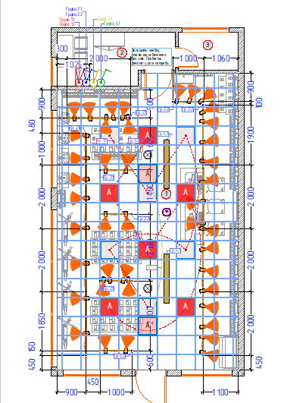

 |  | 30/70

Запоріжжя просп. Соборний, 170
...
Монтаж світильників | шт | 15.00 | 150.00 | 2,250.00 | Світильник LED лінійний Videx 36W 1,2М 5000K VL-BNWL-36125 | шт | 15.00 | 618.00 | 9,270.00
 |  |  |  |  | ВСЬОГОбез ПДВ, ГРН.: |  |  |  | 28,039.42
 |  |  |  |  | ПДВ, 20%, ГРН.: |  |  |  | 5,607.88
 |  |  |  |  | ВСЬОГО по кошторису з ПДВ, ГРН.: |  |  |  | 33,647.29

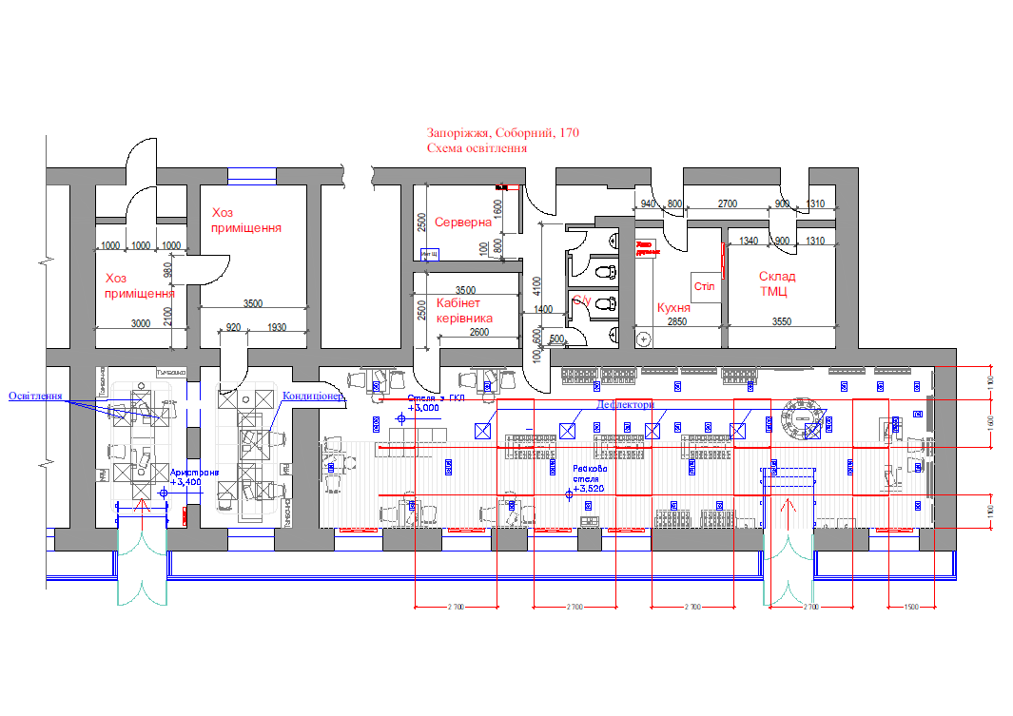

 |  |  |  |  | 30/70

Запоріжжя вул. Базарна, 11
...
Монтаж світильників лінійних (враховано збірка/розбірка стелі) | шт | 9.00 | 180.00 | 1,620.00 | Світильник LED лінійний Videx 36W 1,2М 5000K VL-BNWL-36125 | шт | 9.00 | 618.00 | 5,562.00
ВСЬОГО вартість робіт, грн.( без ПДВ) |  |  |  | 9,330.00 | ВСЬОГО вартість матеріалів, грн. (без ПДВ) |  |  |  | 11,297.66
 |  |  |  |  | ВСЬОГОбез ПДВ, ГРН.: |  |  |  | 20,627.66
 |  |  |  |  | ПДВ, 20%, ГРН.: |  |  |  | 4,125.53
 |  |  |  |  | ВСЬОГО по кошторису з ПДВ, ГРН.: |  |  |  | 24,753.18

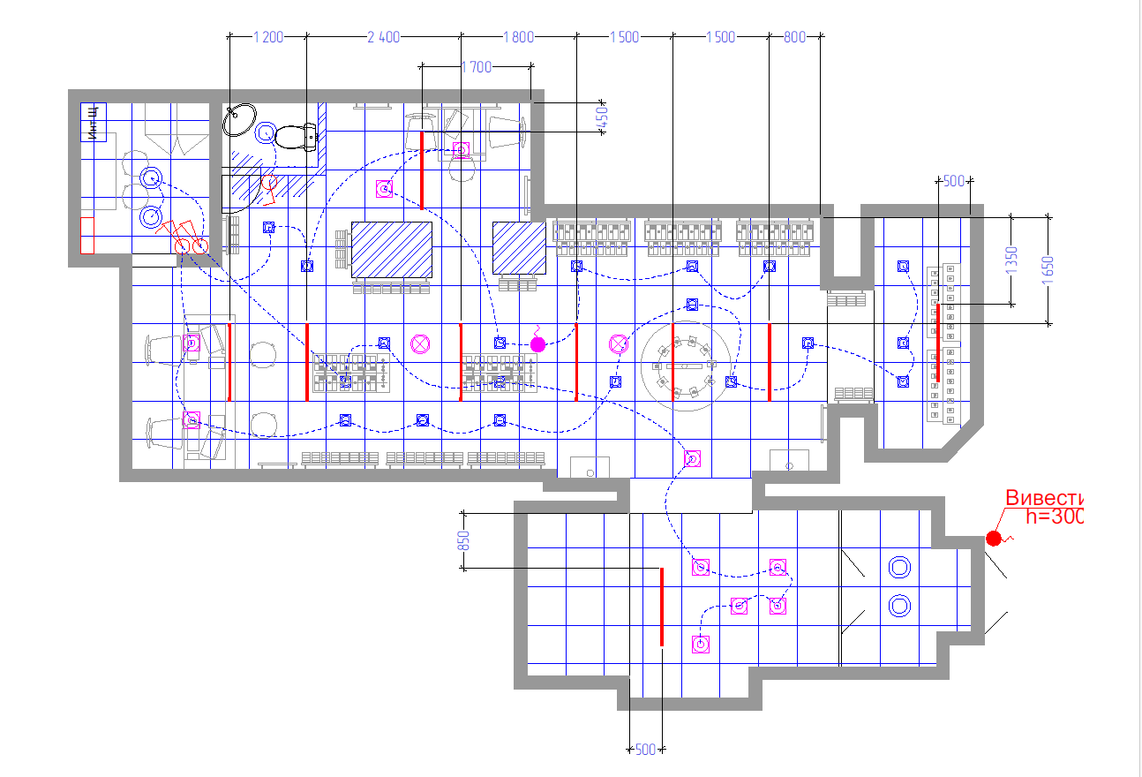

 |  |  |  |  | 50/50

Кропивницький вул. Велика Персп
...
Підключення світильників існуючих | шт | 10.00 | 150.00 | 1,500.00
ВСЬОГО вартість робіт, грн.( без ПДВ) |  |  |  | 10,347.00 | ВСЬОГО вартість матеріалів, грн. (без ПДВ) | 7,013.74
 |  |  |  |  | ВСЬОГОбез ПДВ, ГРН.: | 17,360.74
 |  |  |  |  | ПДВ, 20%, ГРН.: | 3,472.15
 |  |  |  |  | ВСЬОГО по кошторису з ПДВ, ГРН.: | 20,832.88

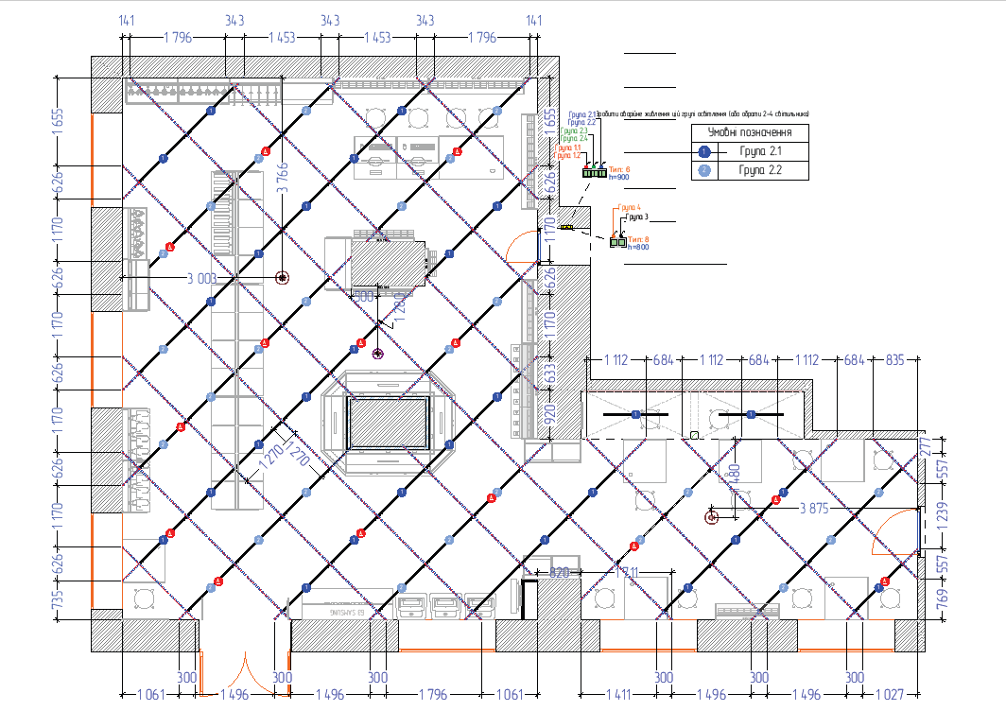

 |  |  |  | 30/70

Миколаїв вул. Соборна, 12в
...
Монтаж світильників лінійних (враховано збірка/розбірка стелі) | шт | 14.00 | 180.00 | 2,520.00 | Світильник LED лінійний Videx 36W 1,2М 5000K VL-BNWL-36125 | шт | 14.00 | 618.00 | 8,652.00
 |  |  |  |  | ПДВ, 20%, ГРН.: |  |  |  | 5,238.46
 |  |  |  |  | ВСЬОГО по кошторису з ПДВ, ГРН.: |  |  |  | 31,430.78

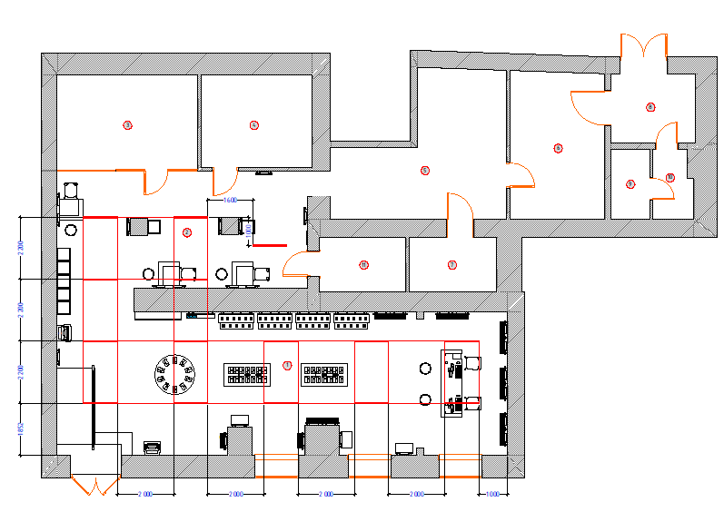

 |  |  | 30/70

Полтава вул. 23-го Вересня, 11
...
Монтаж світильників лінійних (враховано збірка/розбірка стелі) | шт | 8.00 | 180.00 | 1,440.00 | Світильник LED лінійний Videx 36W 1,2М 5000K VL-BNWL-36125 | шт | 8.00 | 618.00 | 4,944.00
 |  |  |  |  | ВСЬОГОбез ПДВ, ГРН.: |  |  |  | 19,187.59
 |  |  |  |  | ПДВ, 20%, ГРН.: |  |  |  | 3,837.52
 |  |  |  |  | ВСЬОГО по кошторису з ПДВ, ГРН.: |  |  |  | 23,025.09

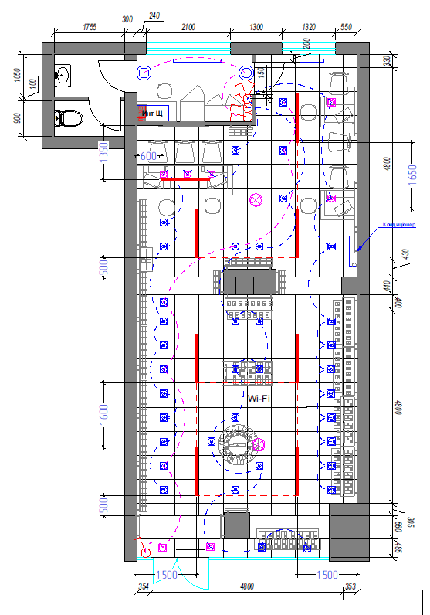

 |  |  | 30/70

 | К-сть | Потужність | Загальна
Світильник LED лінійний Videx 36W 1,2М 5000K VL-BNWL-36125 | 8 | 36 | 288

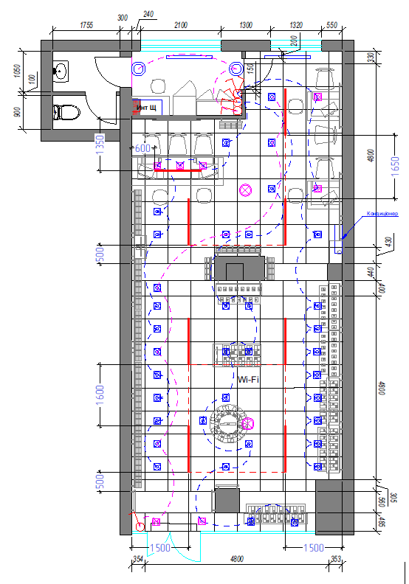

Ужгород Фединця 47
...
№ з/п | Найменування робіт | Од. вим. | Обєм на одиницю виміру | Ціна за одиницю виміру (без ПДВ), грн. | Вартість всього (без ПДВ), грн. | Найменування матеріалів | Один. вим. | Кількість матеріалів на Об'єм робіт | Ціна за одиницю виміру (без ПДВ), грн. | Вартість всього (без ПДВ), грн.
34 |  |  |  |  |  | ВСЬОГО ВАРТІСТЬ МАТЕРІАЛІВ, грн. (без ПДВ): |  |  |  | 17,160.67
35 | ВСЬОГО ВАРТІСТЬ РОБІТ, грн.( без ПДВ): |  |  |  | 15,968.00 | Вартість доставлення матеріалів | 3.00% |  |  | 514.82
36 |  |  |  |  |  | ВСЬОГО вартість матеріалів, грн. (без ПДВ) |  |  |  | 17,675.49
37 | ВСЬОГО вартість робіт, грн.( без ПДВ) |  |  |  | 15,968.00 | ВСЬОГО ПО Кошторису без ПДВ, ГРН.: |  |  |  | 33,643.49
38 |  |  |  |  |  | ПДВ, ГРН.: |  |  |  | 6,728.70
39 |  |  |  |  |  | ВСЬОГО ПО Кошторису з ПДВ, ГРН.: |  |  |  | 40,372.19

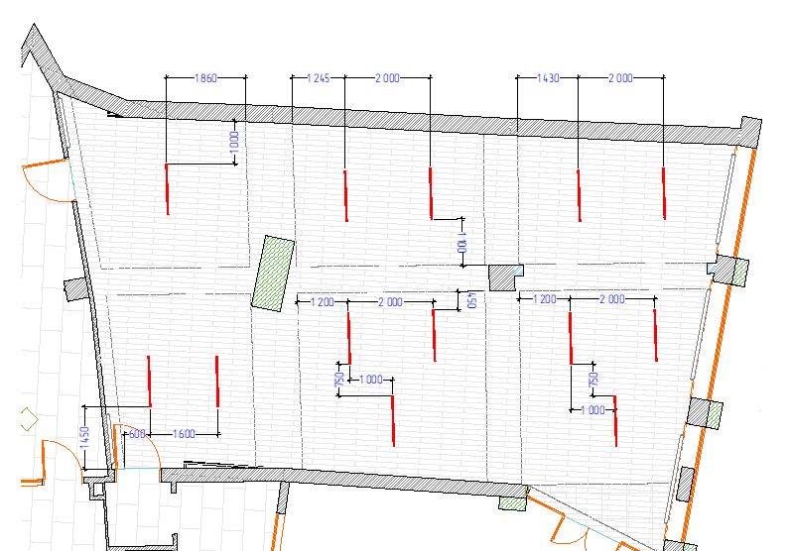

 |  |  | 30/70

Чернігів пр. Миру, 32
...
№ з/п | Найменування робіт | Од. вим. | Обєм на одиницю виміру | Ціна за одиницю виміру (без ПДВ), грн. | Вартість всього (без ПДВ), грн. | Найменування матеріалів | Один. вим. | Кількість матеріалів на Об'єм робіт | Ціна за одиницю виміру (без ПДВ), грн. | Вартість всього (без ПДВ), грн.
32 |  |  |  |  | 0.00 |  |  |  |  | 0.00
33 | ВСЬОГО ВАРТІСТЬ ІНШИХ РОБІТ грн.( без ПДВ): |  |  |  | 0.00 | ВСЬОГО ВАРТІСТЬ МАТЕРІАЛІВ Інших РОБІТ, грн. (без ПДВ): |  |  |  | 0.00
34 |  |  |  |  |  | ВСЬОГО ВАРТІСТЬ МАТЕРІАЛІВ, грн. (без ПДВ): |  |  |  | 14,403.72
35 | ВСЬОГО ВАРТІСТЬ РОБІТ, грн.( без ПДВ): |  |  |  | 13,164.00 | Вартість доставлення матеріалів | 3.00% |  |  | 432.11
36 |  |  |  |  |  | ВСЬОГО вартість матеріалів, грн. (без ПДВ) |  |  |  | 14,835.83
37 | ВСЬОГО вартість робіт, грн.( без ПДВ) |  |  |  | 13,164.00 | ВСЬОГО ПО Кошторису без ПДВ, ГРН.: |  |  |  | 27,999.83
38 |  |  |  |  |  | ПДВ, ГРН.: |  |  |  | 5,599.97
39 |  |  |  |  |  | ВСЬОГО ПО Кошторису з ПДВ, ГРН.: |  |  |  | 33,599.80

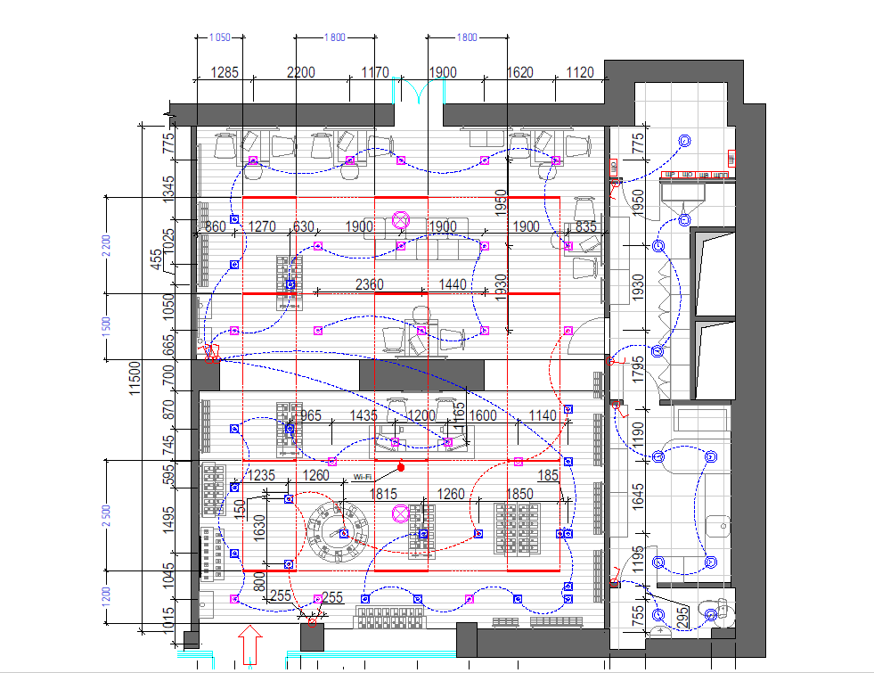

 |  |  |  | 30/70

Київ Хрещатик 15
...
7 | ВСЬОГО ВАРТІСТЬ ЗАГАЛЬНОБУДІВЕЛЬНИХ РОБІТ, грн.( без ПДВ): |  | 1,000.00 | ВСЬОГО ВАРТІСТЬ МАТЕРІАЛІВ ПО ЗАГАЛЬНОБУДІВЕЛЬНИМ РОБОТАМ, грн.( без ПДВ): |  | 0.00
34 |  |  |  | ВСЬОГО ВАРТІСТЬ МАТЕРІАЛІВ, грн. (без ПДВ): |  | 11,203.26
35 | ВСЬОГО ВАРТІСТЬ РОБІТ, грн.( без ПДВ): |  | 13,155.00 | Вартість доставлення матеріалів | 3.00% | 336.10
36 |  |  |  | ВСЬОГО вартість матеріалів, грн. (без ПДВ) |  | 11,539.36
37 | ВСЬОГО вартість робіт, грн.( без ПДВ) |  | 13,155.00 | ВСЬОГО ПО Кошторису без ПДВ, ГРН.: |  | 24,694.36
38 |  |  |  | ПДВ, ГРН.: |  | 4,938.87
39 |  |  |  | ВСЬОГО ПО Кошторису з ПДВ, ГРН.: |  | 29,633.23

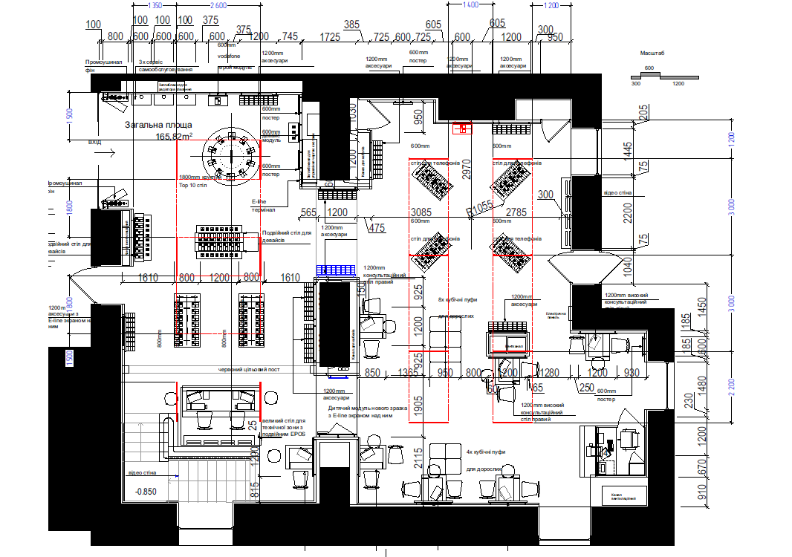

 |  | 50/50

